关系图
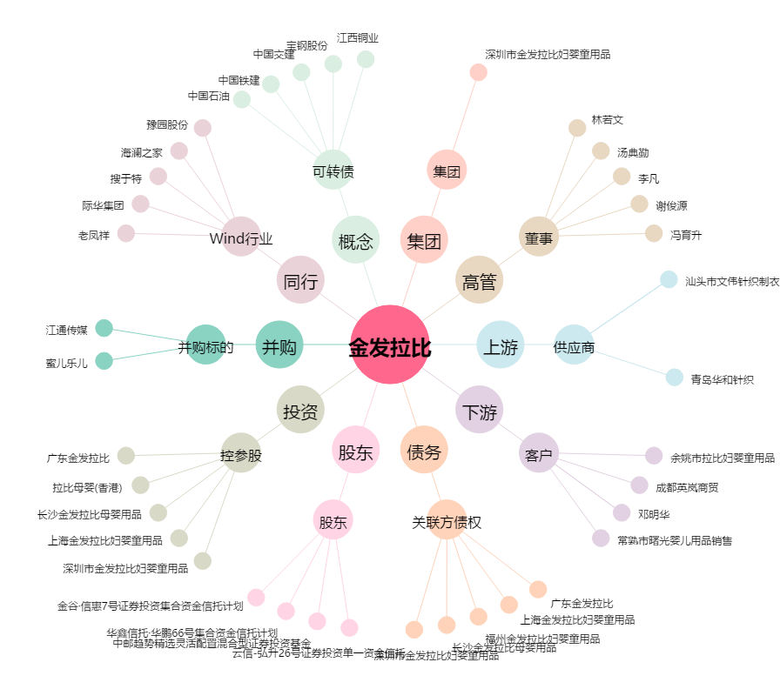
金发拉比[002762.SZ] - 关系概览图

